Solicitud gráfica
 | Área: | Ciencias Naturales |  |  | Fecha:
 | Grado: | 11
 | Título del tema: | Movimiento armónico simple |  |  | ¿Cuaderno de estudio o recurso? | Recurso
 | Editor: | Diana García |  |  | Motor del recurso | F10B

 | Código guión o recurso: | CN_11_01_REC_110 | ← Para determinar este código, visite la hoja de Ayuda
 |  |  |  |  | ESPECIFICACIÓN DE ARCHIVOS A ENTREGAR
Núm. | Archivo Shutterstock o ruta en web | Imagen para: | Tipo | Ubicación de la imagen en el recurso F10B | Nombre imagen SMALL | Tamaño imagen SMALL | Nombre imagen ZOOM | Tamaño imagen ZOOM | Descripción | Observaciones
IMG01 | 76459495 | Recurso F10B | Fotografía | Contenido | CN_11_01_REC_110_IMG01.jpg | 0 |  |  | Plomada colgando de un hilo | Imagen para ícono del recurso
IMG02 | 184618022 y https://commons.wikimedia.org/wiki/File:Louli%C3%A9_m%C3%A9tr_muet.jpg | Recurso F10B | Ilustración | Contenido | CN_11_01_REC_110_IMG02.jpg | 0 |  |  | Péndulo y metrónomo | 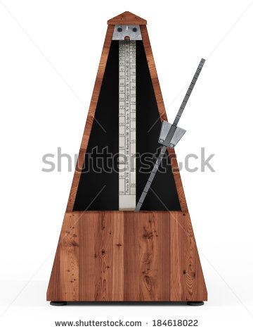 Ilustrar como se muestra en la imagen (uno al lado del otro). Tener en cuenta que el esquema de la izquierda aparece con licencia de dominio público y con total derecho de uso; sin embargo, si aún así es mejor hacer una ilustración que usar la imagen, está bien.
IMG03 | 320601638 | Recurso F10B | Fotografía | Contenido | CN_11_01_REC_110_IMG03.jpg | 0 |  |  | Péndulo
IMG04 | https://www.fisicalab.com/apartado/mas-y-pendulos#contenidos | Recurso F10B | Ilustración | Contenido | CN_11_01_REC_110_IMG04.jpg | 0 |  |  | Diagramas de péndulos | 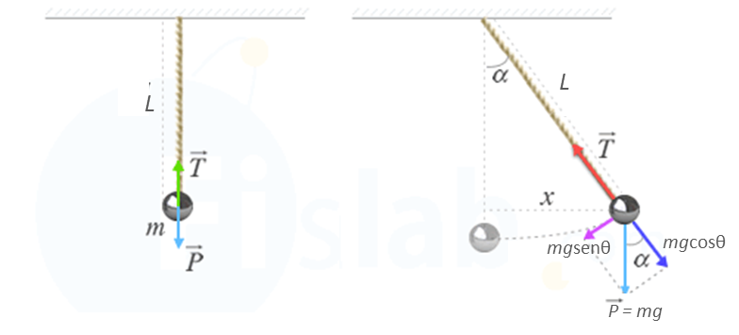 Ilustrar como se muestra en la imagen (uno al lado del otro). Como la imagen es de una página web, cambiar el tipo de cuerda y los colores. Incluso se puede modificar un poco la esfera. Sin embargo, tener en cuenta que la flecha azul claro (P) que señala hacia abajo, quede del mismo color en los dos diagramas, claro, con un nuevo color. Adicionalmente, en el diagrama de la derecha se modificó "P" por P = mg. Tener en cuenta de dejar un espacio entre las letras y el igual, y colocar la flecha pequeña superior. Así mismo se cambio "Pt" por mgsenθ y "Pn" por mgcosθ (tener en cuenta que "mg" va en cursiva ). Por último, eliminar la letra "S" de la imagen de la derecha y quitar la sombra del circulo azul (marca de agua) del fondo de la imagen.
IMG05 | https://www.fisicalab.com/apartado/mas-y-pendulos#contenidos | Recurso F10B | Ilustración | Contenido | CN_11_01_REC_110_IMG05.jpg | 0 |  |  | Diagrama de péndulo | 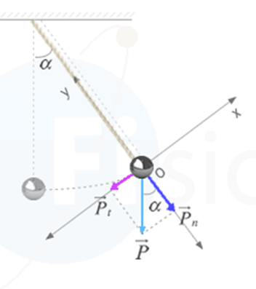 Ilustrar similar. Este esquema es el que está en la web en el subtítulo de "Componentes tangencial y normal de una fuerza". Tener en cuenta de dejar los mismos colores tal como se establecieron en la imagen anterior. Así mismo, del cambio de cuerda y esfera. Quitar la sombra del circulo azul (marca de agua) del fondo de la imagen.
IMG06 | 327620132 | Recurso F10B | Ilustración | Contenido | CN_11_01_REC_110_IMG06.jpg | 0 |  |  | La Tierra colgando de un hilo |  Recortar de la imagen solo la parte que se muestra en la imagen adjunta.

